상품제안서
훈민정음 스마트 터치볼펜 | 상품코드: F03342

 |  |  |  |  |  |  | 02-412-0044 | www.easy1.co.kr
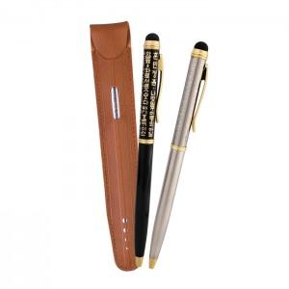

【상세/제작정보】 | ※레이져 인쇄 (최소수량100개이하 주문시 개당 100원이 추가됩니다) 컬러인쇄가능합니다

【인쇄/포장옵션】 | 레이저, 풀칼라 / 포장지포장

【공급단가】 | 수량 | 100~ | 300~ | 500~ | 1,000~ | 3,000~
*VAT별도 | 단가 | 4,320원 | 4,160원 | 4,000원 | 3,840원 | 3,740원

【상품 URL】 | https://easy1.co.kr:443/src/goods_detail.php?gdno=3342

